상품제안서
접이식 휴대용 보스턴백 | 상품코드: S42020

 |  |  |  |  |  |  | 02-713-8555 | www.synergygift.co.kr
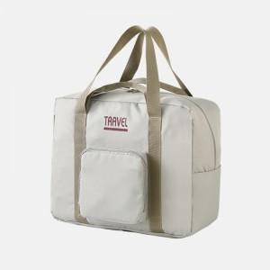 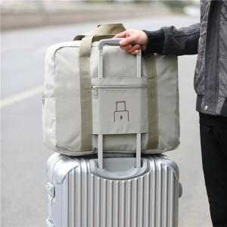 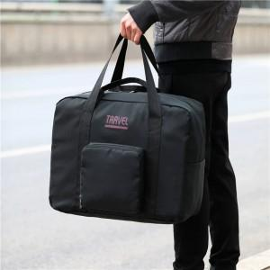

【상세/제작정보】 | 색상: 기본랜덤 발송 (색상 선택시 납기일 연장되며, 별도문의 )

【인쇄/포장옵션】 | 실크, 풀칼라 / OPP(비닐)

【공급단가】 | 수량 | 100~ | 300~ | 500~ | 1,000~ | 3,000~
*VAT별도 | 소형 | 7,540원 | 7,010원 | 6,550원 | 6,270원 | 6,040원
 | 대형 | 8,060원 | 7,500원 | 7,020원 | 6,720원 | 6,490원

【상품 URL】 | https://www.synergygift.co.kr:443/src/goods_detail.php?gdno=42020

